Ejercicio 1
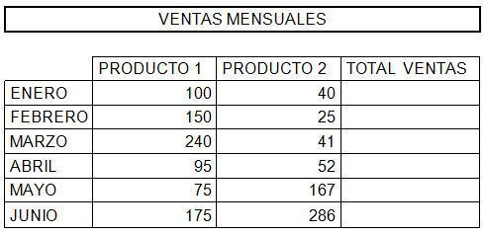

Calcula los totales para la columna TOTAL VENTAS.
Crea los siguientes gráficos:
Realiza un gráfico de barras correspondiente al total de ventas de los diferentes meses.
Crea un gráfico de barras apiladas de los meses de Enero, Febrero y Marzo.
Inserta un gráfico de barras apiladas de los meses de Abril, Mayo y Junio.
Realiza un gráfico circular del total de ventas mensuales para saber que fracción de nuestras ventas se realizó en cada uno de los meses.
Crea un gráfico de líneas del producto 1y producto 2 que muestre su variación en todos los meses.
Inserta títulos y leyendas en todos los gráficos.
Modifica los datos de la hoja y observa el efecto producido en los gráficos.

Ejercicio 2
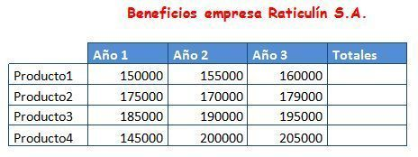
A partir de la siguiente hoja, crea los dos gráficos que aparecen a continuación:

Ejercicio 3
A partir de la siguiente hoja, crea el gráfico que aparece a continuación:

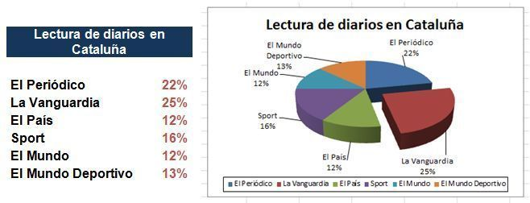

A partir de las siguientes columnas, crea un gráfico de líneas:

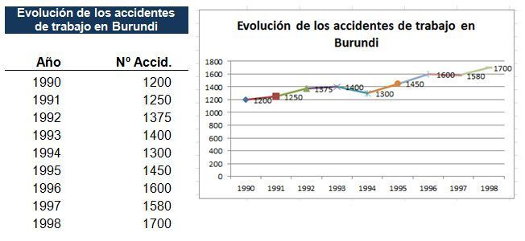

Comprobar la solución

